Solicitud gráfica
 | Área: | Matemáticas |  |  | Fecha:
 | Grado: | 6
 | Título del tema: | POLÍGONOS |  |  | ¿Cuaderno de estudio o recurso? | Recurso
 | Editor: | Andrea Perdomo |  |  | Motor del recurso | M8A

 | Código guión o recurso: | MA_06_11_CO_REC40 | ← Para determinar este código, visite la hoja de Ayuda
 |  |  |  |  | ESPECIFICACIÓN DE ARCHIVOS A ENTREGAR
Núm. | Archivo Shutterstock o ruta en web | Imagen para: | Tipo | Ubicación de la imagen en el recurso M8A | Nombre imagen SMALL | Tamaño imagen SMALL | Nombre imagen ZOOM | Tamaño imagen ZOOM | Descripción | Observaciones
IMG01 | VER DESCRIPCIÓN | Recurso M8A |  |  | #N/A | #N/A | #N/A | #N/A | IMG 01 NORMAL | 
IMG02 | VER DESCRIPCIÓN | Recurso M8A |  |  | #N/A | #N/A | #N/A | #N/A | IMG 01 AMPLIADA | 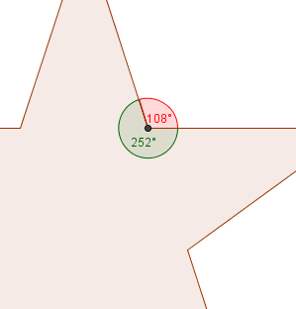
IMG03 | VER DESCRIPCIÓN | Recurso M8A |  |  | #N/A | #N/A | #N/A | #N/A | IMG 02 NORMAL
IMG04 | VER DESCRIPCIÓN | Recurso M8A |  |  | #N/A | #N/A | #N/A | #N/A | IMG 02 AMPLIADA | 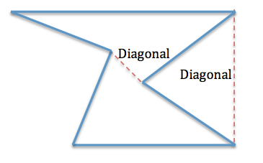
IMG05 | VER DESCRIPCIÓN | Recurso M8A |  |  | #N/A | #N/A | #N/A | #N/A | IMG03 NORMAL 232398376 | Escudo de Superman, el mismo de la ampliada pero sin los ángulos marcados. POR FAVOR quitar el fondo azul, dejar solo el polígono del escudo
IMG06 | VER DESCRIPCIÓN | Recurso M8A |  |  | #N/A | #N/A | #N/A | #N/A | IMG 03 AMPLIADA OJO QUITAR EL FONDO AZUL | 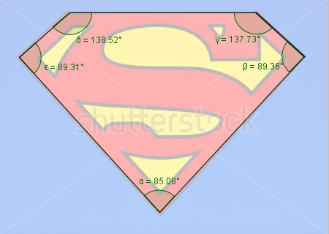
IMG07 | 89102314 | Recurso M8A |  |  | #N/A | #N/A | #N/A | #N/A | IMG 04 NORMAL y AMPLIADA IGUALES
IMG08 | 149695643 | Recurso M8A |  |  | #N/A | #N/A | #N/A | #N/A | IMG05 NORMAL y AMPLIADA IGUALES
IMG09 | 284402015 | Recurso M8A |  |  | #N/A | #N/A | #N/A | #N/A | IMA06 NORMAL Y AMPLIADA IGUALES
IMG10 | VER DESCRIPCIÓN | Recurso M8A |  |  | #N/A | #N/A | #N/A | #N/A | IMG07 NOMAL Y AMPLIADA IGUALES | 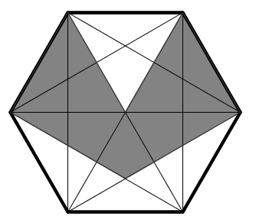
IMG11 | VER DESCRIPCIÓN | Recurso M8A |  |  | #N/A | #N/A | #N/A | #N/A | IMG 08 Normal | 
IMG12 |  | Recurso M8A |  |  | #N/A | #N/A | #N/A | #N/A | IMG08 AMPLIADA | 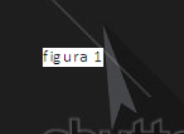
IMG13 |  | Recurso M8A |  |  | #N/A | #N/A | #N/A | #N/A | IMG09 AMPLIADA | 
IMG14 |  | Recurso M8A |  |  | #N/A | #N/A | #N/A | #N/A | IMG10 AMPLIADA | 